Jmeter
STT | Thông số | View Result Tree | Grapth Result | Aggregate Report
1 |  | 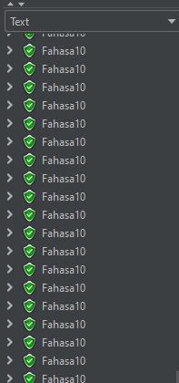 | 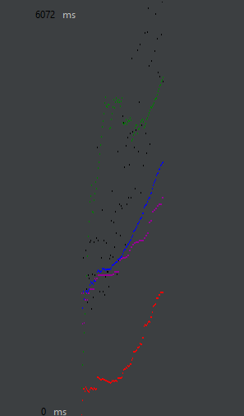
2 |  | 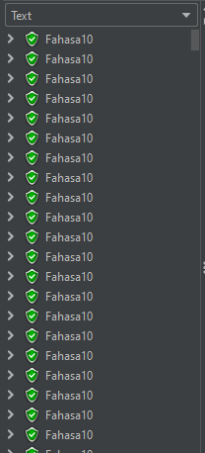 | 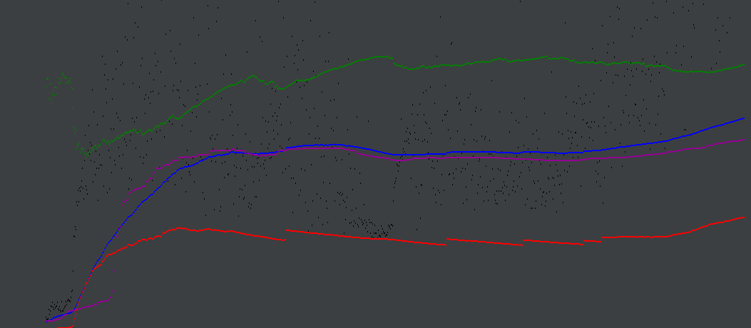
3 |  | 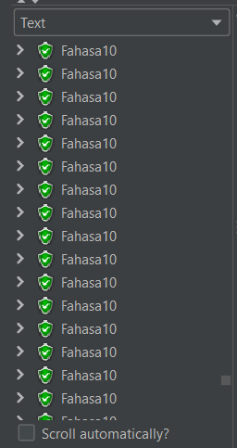 | 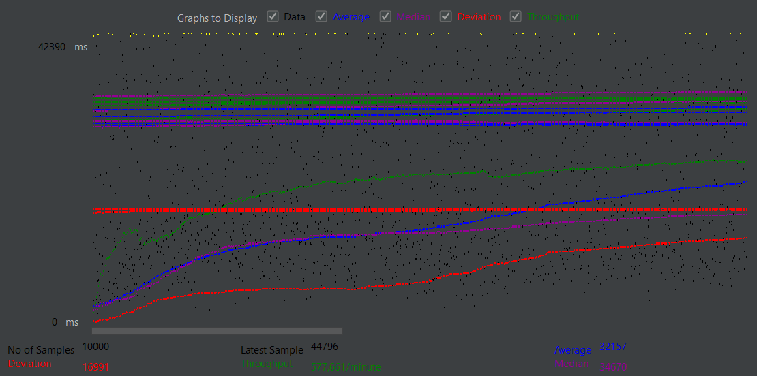

 |  |  | Kết luận: Khởi đầu của 3 giai đoạn Graph Result đều như nhau: Throughput ban đầu chạy ở mức khá thấp rồi dần ổn định và tăng dần đều theo xu hướng tốt, Deviation thì ban đầu ở 1 mức khá cao nhưng dần dần tăng chậm và ổn định ở 1 mức độ vừa phải. Ở mức 10000/1000 Deviation có xu hướng tăng mạnh và nhanh hơn so với Throughput cho thấy với số lượng lón web có vẻ dần sẽ gặp khó khăn và sớm mát ổn định nếu tiếp tục. Tuy nhiên ở cả 2 giai đoạn đầu thì View Result Tree vẫn ở mức độ ổn định và chạy tốt không gặp lỗi, Tuy nhiên khi chạy quá nhiều ở giai đoạn 3 thì bắt đầu có xu hướng xảy ra lỗi do quá tải. Qua đó ta thấy được web sẽ ổn định trong khoảng 5000~6000 user trong khoảng 500~600s

